2026-02-06
規制番号 名称 |  |  |  |  | 07-0081 |  | 千間土手東 |  |  |  | (S9-TCU) |  | 運 用 開始日時 |  | 2026-02-06 |  |  |  | 製造番号 |  | K0000002
 |  |  |  |  |  |  |  |  |  |  |  |  |  |  |  |  |  |  | 製造年月 |  | 2026-01-01
管制番号 名称 |  |  |  |  | 70081 |  | 千間土手東 |  |  |  | 1012号「版6」 |  |  |  | 5:13:00 |  |  | ～
 |  |  |  |  |  |  |  |  |  |  |  |  |  |  |  |  |  |  | メーカー |  | 日本信号 |  |  | Int№： | 1683
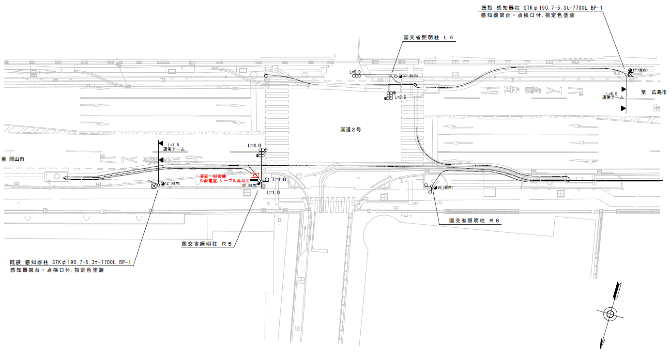

29.5
29.2

設計
ステータス機能
S3:閃光
 |  |  |  |  |  |  |  |  |  |  |  |  |  |  |  |  |  |  |  |  |  |  |  | 50 | 13.888888889 | 29.2 | 2.1
 |  |  |  |  |  |  |  |  |  |  |  |  |  |  |  |  |  |  |  |  |  |  |  | 30 | 8.3333333333 | 29.5 | 3.5
ステップ番号 |  |  |  | 1 | 2 | 3 | 4 | 5 | 6 | 7 | 8 | 9 | 10 | 11 | 12 | 13 | 14 | 15 | 16 | 17 | 18 | 19 | 20
ステップ名称 |  |  |  | 1PG | 1PW | 1 G | 1 Y | 1 A | 1 Y | 1 R | 2PG | 2PW | 2 G | 2 Y | 2 R
流 動 図
8.5m
歩灯2
歩灯2
16.6m
16.8m
歩灯2
EC6680K+34001007
EC6680K-6293
PD1220A V4.03
１Ｐ |  | [ 1P ]
１ |  | [ 1V ]
１右矢 |  | [ 1A ]
２Ｐ |  | [ 2P ]
２ |  | [ 2V ]

ＰＵ |  |  |  | 109 |  |  |  | 109 |  |  | 109
ＰＬ | ( | 65秒 | ) | 10 | 5 | 6 | 3 | 5 | 2 | 2 | 17 | 6 | 2 | 3 | 4 |  |  |  |  |  |  |  |  | 110 | 94
保安秒時 | ( | 150秒 | ) | 85 | 5 | 6 | 3 | 8 | 2 | 2 | 24 | 6 | 2 | 3 | 4 |  |  |  |  |  |  |  |  | 150 | 129
最長時間（秒） |  |  |  | 110 | 110 | 110 | 10 | 110 | 10 | 10 | 110 | 110 | 110 | 10 | 10
最短時間（秒） |  |  |  | 6 | 0.95 | 0.95 | 0.95 | 0.95 | 0.95 | 0.95 | 6 | 0.95 | 0.95 | 0.95 | 0.95
ＡＢ連動出力

2010_02_24
規制番号 名称 |  |  |  |  | 7-0081 |  | 千間土手東 |  |  |  |  |  | 運 用 |  | 2010-02-24 |  |  |  | 製造番号 |  | 3N1846
管制番号 名称 |  |  |  |  | 070081 |  | 千間土手東 |  |  | ＵＣ－ＵＤ（ＴＣＵ） |  |  | 開始日時 |  | 2:33:00 |  |  | ～ | 製造年月 |  | 2004-01-01
30km/h

50km/h
至 府中分れ
31ｍ
31ｍ
36.8ｍ
至 明神町
50km/h
 |  |  |  |  |  | 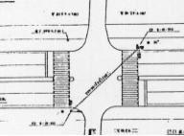

30km/h
ステータス機能
S3:閃光

ステップ番号 |  |  |  | 1 | 2 | 3 | 4 | 5 | 6 | 7 | 8 | 9 | 10 | 11 | 12 | 13 | 14 | 15 | 16 | 17 | 18 | 19 | 20
ステップ名称 |  |  |  | 1PG | 1PW | 1 G | 1 Y | 1 G | 1 Y | 1 R | 2PG | 2PW | 2 G | 2 Y | 2 R
流 動 図
9.4m
歩灯2
歩灯2
16.3m
16.3m
歩灯2
１Ｐ |  | [ 1P ]
１ |  | [ 1V ]
1右矢 |  | [ 1A ]
２Ｐ |  | [ 2P ]
２ |  | [ 2V ]

最終指定 |  |  |  |  |  |  | ○ |  |  | ○ |  |  |  |  | ○ | スプリット数： |  | 3
可変指定 |  |  |  | ○ |  |  |  | ○ |  |  | ○
保安秒時 | ( | 150秒 | ) | 92 | 5 | 2 | 3 | 5 | 2 | 2 | 24 | 6 | 2 | 3 | 4
最長時間（秒） |  |  |  | 110 | 110 | 110 | 10 | 110 | 10 | 10 | 110 | 110 | 110 | 10 | 10
最短時間（秒） |  |  |  | 6 | 0.95 | 0.95 | 0.95 | 0.95 | 0.95 | 0.95 | 6 | 0.95 | 0.95 | 0.95 | 0.95
ＡＢ連動出力 |  |  |  | A | B | B | B | B | B | B | B | A | A | A | A

70081
規制番号 名称 |  |  |  |  | 7-0081 |  | 千間土手東 |  |  |  |  |  | 運 用 |  | 2004-03-10 |  |  |  | 製造番号 |  | 3N1846
管制番号 名称 |  |  |  |  | 070081 |  | 千間土手東 |  |  | ＵＣ－ＵＤ（ＴＣＵ） |  |  | 開始日時 |  | 14:50～ |  |  |  | 製造年月 |  | 2004.1

至 府中分れ
31ｍ
31ｍ
36.8ｍ
至 明神町

付加機能
リコール１（半感応）
ステータス機能
S3:閃光

ステップ番号 |  |  |  | 1 | 2 | 3 | 4 | 5 | 6 | 7 | 8 | 9 | 10 | 11 | 12 | 13 | 14 | 15 | 16 | 17 | 18 | 19 | 20
ステップ名称 |  |  |  | 1PG | 1PW | 1 G | 1 Y | 1 R | 2PG | 2PW | 2 G | 2 Y | 2 R
流 動 図
( )
9.4m
歩灯2
16.3m
16.3m
歩灯2
（ １Ｐ ） |  | [ 1P ]
１ |  | [ 1V ]
２Ｐ |  | [ 2P ]
２ |  | [ 2V ]

保安秒時 | ( | 150秒 | ) | 99 | 5 | 2 | 3 | 2 | 24 | 6 | 2 | 3 | 4
最長時間（秒） |  |  |  | 110 | 110 | 110 | 10 | 10 | 110 | 110 | 110 | 10 | 10
最短時間（秒） |  |  |  | 6 | 0.95 | 0.95 | 0.95 | 0.95 | 6 | 0.95 | 0.95 | 0.95 | 0.95
ＡＢ連動出力 |  |  |  | A | B | B | B | B | B | A | A | A | A

